Jaarrooster 2.1
 |  |  |  |  |  |  |  |  |  | Jaarrooster |  |  | 0 |  |  |  |  |  |  | Naam bedrijf |  |  |  | <naambedrijf>
 |  |  | Jaarrooster / BPVkaart |  |  |  |  |  |  | Jaar |  |  | 2013-2014 |  |  |  |  |  |  | Praktijkopleider |  |  |  | <praktijopleider>
 |  |  |  |  |  |  |  |  |  | Opleiding |  |  | Bloem & Design |  |  |  |  |  |  | Email praktijkopleider |  |  |  | <email>
 |  |  |  |  |  |  |  |  |  | Leerjaar |  |  | 1 |  |  |  |  |  |  | Tel. praktijkopleider |  |  |  | <telefoon>
 |  |  |  |  |  |  |  |  |  | Niveau |  |  | 2 |  |  |  |  |  |  | Docent / Coach |  |  |  | <docent>

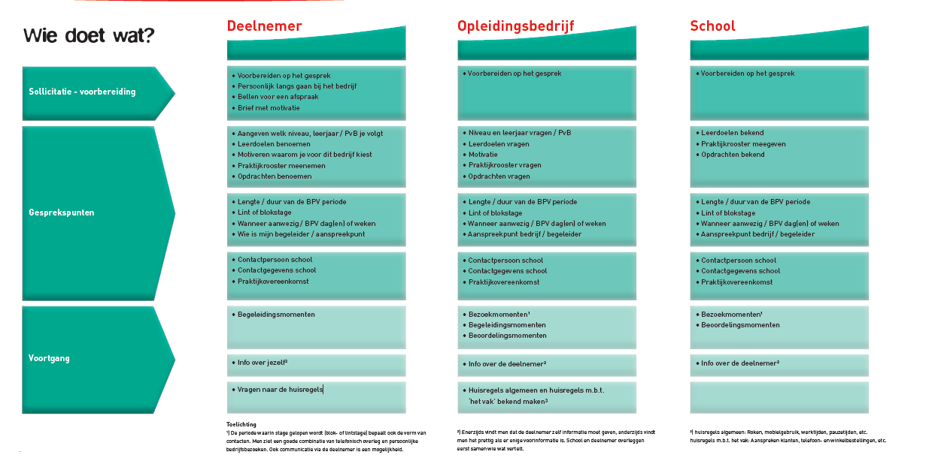
Jaarrooster |  |  |  |  |  |  | Naam bedrijf |  | <naambedrijf> | Week | Datum | Jaarrooster |  |  |  |  | Invul BPV kaart |  |  |  |  | Paraaf BPV | Opmerkingen
Jaar |  | 2013-2014 |  |  |  |  | Praktijkopleider |  | <praktijopleider> | nr |  | m | d | w | d | v | m | d | w | d | v
Opleiding |  | Bloem & Design |  |  |  |  | Email praktijkopleider |  | <email> | 34 | 2013-08-19 | v | v | v | v | v | v | v | v | v | v
Leerjaar |  | 1 |  |  |  |  | Tel. praktijkopleider |  | <telefoon> | 35 | 2013-08-26 | O | O | ST | ST | ST | O | O | ST | ST | ST
Niveau |  | 2 |  |  |  |  | Docent / Coach |  | <docent> | 36 | 2013-09-02
Crebo |  | 97420 |  |  |  |  | Email docent |  | <email> | 37 | 2013-09-09
Naam PvB |  | Eye Catcher |  |  |  |  | Telefoon docent |  | <telefoon> | 38 | 2013-09-16
 |  |  |  |  |  |  |  |  |  | 39 | 2013-09-23 |  |  | x | x
De Onderwijsinspectie houdt toezicht op de naleving van de onderwijstijd door scholen. BPV is onderwijstijd. Om deze tijd te kunnen verantwoorden is het noodzakkelijk dat deze uren geregistreerd worden. Zie hieronder de regels met betrekking tot onderwijstijd voor BPV. |  |  |  |  |  |  |  |  |  | 40 | 2013-09-30 |  |  | x | x
 |  |  |  |  |  |  |  |  |  | 41 | 2013-10-07 |  |  | x | x
 |  |  |  |  |  |  |  |  |  | 42 | 2013-10-14 |  |  | x | x
 |  |  |  |  |  |  |  |  |  | 43 | 2013-10-21 | V | v | v | v | v | v | v | v | v | v
 |  |  |  |  |  |  |  |  |  | 44 | 2013-10-28 |  |  | x | x
 |  |  |  |  |  |  |  |  |  | 45 | 2013-11-04 |  |  | x | x
BEOORDELINGSKADER ONDERWIJSTIJD VOOR BPV |  |  |  |  |  |  |  |  |  | 46 | 2013-11-11 |  |  | x | x
De werkelijke werktijd (zonder reistijd). |  |  |  |  |  |  |  |  |  | 47 | 2013-11-18 |  |  | x | x
Uitgangspunt is de tijd die de school hiervoor heeft geprogrammeerd |  |  |  |  |  |  |  |  |  | 48 | 2013-11-25 |  |  | x | x
Afwijkende momenten tellen alleen mee als sprake is van een onderwijs gerelateerde invulling |  |  |  |  |  |  |  |  |  | 49 | 2013-12-02 |  |  | x | x
 | Bij afwezigheid informeert de student z.s.m. (met reden) het BPVbedrijf |  |  |  |  |  |  |  |  | 50 | 2013-12-09 | x | x | x | x
 | Bij afwezigheid informeert de student (met reden) dezelfde dag nog de school tel. 053-4804600 |  |  |  |  |  |  |  |  | 51 | 2013-12-16 | x | x | x | x | x
Bij afwezigheid de reden op de BPV kaart aangeven b.v. griep, tandarts, bruiloft, enz. |  |  |  |  |  |  |  |  |  | 52 | 2013-12-23 | v | v | v | v | v | v | v | v | v | v
 |  |  |  |  |  |  |  |  |  | 1 | 2013-12-30 | v | v | v | v | v | v | v | v | v | v
Legenda Rooster |  |  |  |  |  |  |  |  |  | 2 | 2014-01-06 |  |  | x | x
 |  |  |  |  |  |  |  |  |  | 3 | 2014-01-13 |  |  | x | x
 | TD | Terugkomdag |  |  |  |  |  | Ochtend specifiek / Middags coaching |  | 4 | 2014-01-20 |  |  | x | x
 |  |  |  |  |  |  |  |  |  | 5 | 2014-01-27 |  |  | x | x
 | A | Afsluiting niet examenklassen |  |  |  |  |  | Ochtend keuze / Middag specifiek |  | 6 | 2014-02-03 |  |  | x | x
 |  |  |  |  |  |  |  |  |  | 7 | 2014-02-10 |  |  | x | x
 | O | Dag zonder rooster |  |  |  |  |  | Basis project |  | 8 | 2014-02-17 |  |  | x | x
 |  |  |  |  |  |  |  |  |  | 9 | 2014-02-24 | V | v | v | v | v | v | v | v | v | v
 | PW | Projectweek |  |  |  |  |  | Basis / Middag specifiek |  | 10 | 2014-03-03 |  |  | x | x
 |  |  |  |  |  |  |  |  |  | 11 | 2014-03-10 |  |  | x | x
 | B | Buitenlandexcursie |  |  |  |  |  | Algemene vakken / containers |  | 12 | 2014-03-17 |  |  | x | x
 |  |  |  |  |  |  |  |  |  | 13 | 2014-03-24 |  |  | x | x
 | X | BPV = 8 uur per dag |  | 688 |  | totaal |  | Reflectieweek |  | 14 | 2014-03-31 |  |  | x | x
 |  |  |  |  |  |  |  |  |  | 15 | 2014-04-07 |  |  | x | x
 |  | portfoliodag/coachdag |  |  |  |  |  | Vakantiedagen |  | 16 | 2014-04-14 | x | x | x | x | x
 |  |  |  |  |  |  |  |  |  | 17 | 2014-04-21 | v | x | x | x | x | v
 | D | Diplomauitreiking |  | Instructie gebruiken BPV kaart |  |  |  |  |  | 18 | 2014-04-28 | v | v | v | V | v | v | v | v | v | v
 |  |  |  |  |  |  |  |  |  | 19 | 2014-05-05 | V |  | x | x |  | v
 | C | Containers |  | Een goede invulling van de BPV kaart begint met duidelijke afspraken. Zorg ervoor dat: |  |  |  |  |  | 20 | 2014-05-12 |  |  | x | x
 |  |  |  |  |  |  |  |  |  | 21 | 2014-05-19 |  |  | x | x
 | ST | Startdag MBO |  |  |  |  |  |  |  | 22 | 2014-05-26 |  |  | x | V | v |  |  |  | v | v
 |  |  |  |  | Je een digitale en een BPV kaart op papier in je bezit hebt |  |  |  |  | 23 | 2014-06-02 |  | x | x | x
 |  | Evenementen |  |  | Het aantal gewerkte uren in het blokje van de juiste maand en dag ingevuld worden |  |  |  |  | 24 | 2014-06-09 | v | x | x | x |  | v
 |  |  |  |  | Bij ziekte of andere geoorloofde afwezigheid wel de aantal uren invullen |  |  |  |  | 25 | 2014-06-16 |  | x | x | x
 |  |  |  |  | De BPV kaart wekelijks ingevuld word (digitaal of papier) |  |  |  |  | 26 | 2014-06-23 |  | x | x | x
 |  |  |  |  |  |  |  |  |  | 27 | 2014-06-30 |  | x | x | x
 |  |  |  |  | De BPV kaart wekelijks door je parktijkopleider gecontroleerd wordt |  |  |  |  | 28 | 2014-07-07 |  | v | v | v | v | v | v | v | v | v
 |  |  |  |  | Na een periode van 7 weken je de BPV kaart uit print |  |  |  |  | Aantal dagen |  | Aantal BPV uren |  |  |  |  | Aanwezige BPV uren
 |  |  |  |  | Na een periode van 7 weken de praktijkopleider deze BPV kaart ondertekent |  |  |  |  | 86 |  | 688 |  |  |  |  | 0
 |  |  |  |  | Na een periode van 7 weken je de BPV kaart door je coach laat controleren en kopieëren |  |  |  |  | Is naar waarheid ingevuld door < naam praktijkopleider> <dd> <plaats>

